1
Buseta | 18 | Buseta | 18 | Automovil | 18
Automovil | 18 | Automovil, Camioneta y Camperos | 34 | Camioneta | 9
Camioneta | 9 | Bus Escalera | 1 | Camperos | 7
Camperos | 7 | Bus | 24 | Bus Escalera | 1
Bus Escalera | 1 | Microbus | 23 | Bus, Microbus y Buseta | 65
Bus | 24
Microbus | 23

17
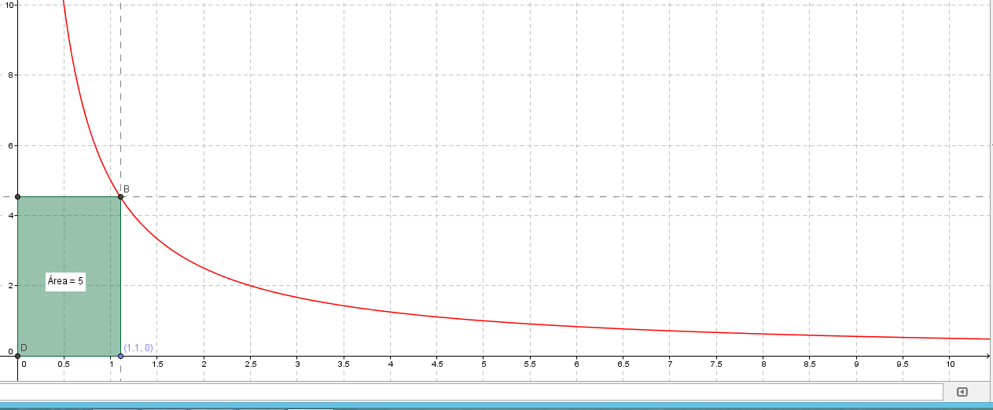

19
Ingresos (SMMLV) |  | Valores $ |  | Valor de SFV en SMMLV
Desde | Hasta | Desde | Hasta
0 | 1 | - | 535,600 | 22
1 | 1.5 | 535,601 | 803,400 | 21.5 | 0.5
1.5 | 2 | 803,401 | 1,071,200 | 21 | 0.5
2 | 2.25 | 1,071,201 | 1,205,100 | 19 | 2
2.25 | 2.5 | 1,205,101 | 1,339,000 | 17 | 2
2.5 | 2.75 | 1,339,001 | 1,472,900 | 15 | 2
2.75 | 3 | 1,472,901 | 1,606,800 | 13 | 2
3 | 3.5 | 1,606,801 | 1,804,600 | 9 | 4
3.5 | 4 | 1,804,601 | 2,142,400 | 4 | 5

